Folha1
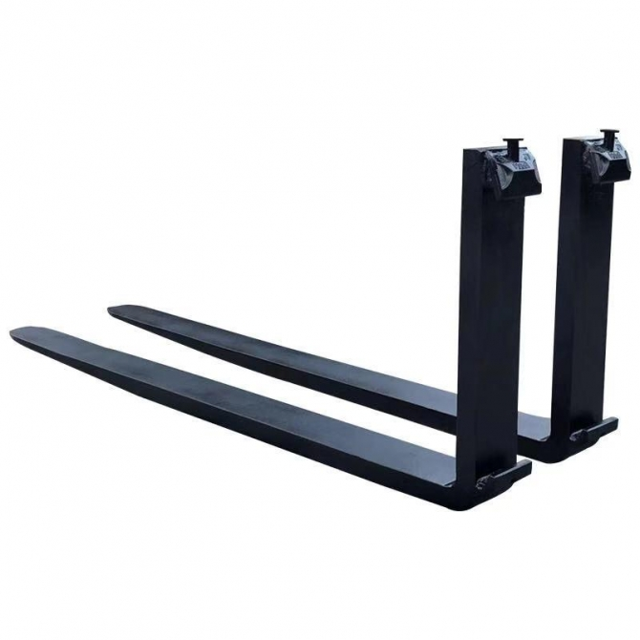
 |  |  | 1º
 |  |  | 50 | mm | 100%

2º
30 | mm | 60% | Substituir

